část_1
Příloha č. 1 - Položkový rozpočet s technickou specifkací pro část 1

OZN./NÁZEV | ROZMĚRY (d x hl x š) | POPIS | počet ks | Cena za jednotku v Kč bez DPH | Celková cena v Kč | Místo dodání | Poznámky
 |  |  |  |  | bez DPH
V01_CP | šířka: 39 - 50 cm výška: 55 - 65 cm hloubka: 45 - 60 cm | Zásuvkový kontejner na kolečkách Materiál: ocel barva: bílá 4 pojezdová kolečka min. 3 - max. 4 zásuvky, uzamykatelné | 2 |  | 0.00 Kč | Budova G Ostravské univerzity, Mlýnská 702/5, 702 00 Moravská Ostrava a Přívoz
V02_CP | šířka (délka): 34 - 38 cm výška: 34 - 38 cm hloubka: 22 - 25 cm | Police nástěnná (kostka) Materiál: laminovaná dřevotřísková deska barva: bílá fólie zadní díl: součástí konstrukce Nosnost: min. 10 kg Způsob uchycení: nástěnné | 10 |  | 0.00 Kč | Budova G Ostravské univerzity, Mlýnská 702/5, 702 00 Moravská Ostrava a Přívoz
V03_CP | šířka: 30 - 40 cm výška: 195 - 202 cm hloubka: 25 - 30 cm | Knihovna Materiál: laminovaná dřevotřísková deska barva: bílá fólie zadní díl: součástí konstrukce Nosnost police: min. 5 kg Počet otevřených, vložených polic: min. 4 Zvolená výška a hloubka knihovny bude shodná s výškou a hloubkou knihovny V04_CP. | 1 |  | 0.00 Kč | Budova G Ostravské univerzity, Mlýnská 702/5, 702 00 Moravská Ostrava a Přívoz
V04_CP | šířka: 70 - 80 cm výška: 195 - 202 cm hloubka: 25 - 30 cm | Knihovna Materiál: laminovaná dřevotřísková deska barva: bílá fólie zadní díl: součástí konstrukce Nosnost police: min. 5 kg Počet otevřených, vložených polic: min. 4 Zvolená výška a hloubka knihovny bude shodná s výškou a hloubkou knihovny V03_CP. | 1 |  | 0.00 Kč | Budova G Ostravské univerzity, Mlýnská 702/5, 702 00 Moravská Ostrava a Přívoz
V05_CP | délka: min. 50 cm výška: 75 - 90 cm hloubka: 30 - 40 cm | Pojízdný regál Materiál: kov barva: bílá 4 pojezdová kolečka v rozích min. 3 police/přihrádky min. nosnost patra 6 kg | 1 |  | 0.00 Kč | Budova G Ostravské univerzity, Mlýnská 702/5, 702 00 Moravská Ostrava a Přívoz
V06_CP | výška židle 80–83 cm šířka (50–52 cm), hloubka (56-60 cm) min. výška sedáku: 45 cm | Židle bez područek, stohovatelná barva: modrá/světle modrá, práškově lakovaná konstrukce: 4 nohy umístěné v rozích sedáku materiál: celokovová konstrukce, sedák a opěradlo tvořeno kovovými tyčemi uspořádanými tak, aby vytvářely plochu po celé výšce opěradla i ploše sedáku. Mezi tyčemi jsou rovnoměrné mezery, konstrukce však musí tvořit kompaktní a funkčně plné opěradlo a sedák – tedy nikoliv pouze rám nebo částečné provedení. stohovatelné, bez područek nosnost min. 110 kg | 2 |  | 0.00 Kč | Budova G Ostravské univerzity, Mlýnská 702/5, 702 00 Moravská Ostrava a Přívoz | Zadavatel uvádí perokresby nábytku jako ilustrační příklad řešení požadovaného vybavení. Dodavatel je oprávněn nabídnout i ekvivalentní výrobky, které splňují minimálně všechny stanovené technické, kvalitativní a funkční požadavky zadavatele. | 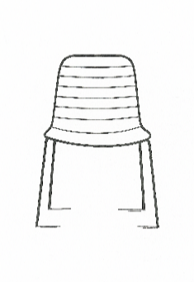
V07_CP | šířka desky stolu: 70 - 72 cm hloubka desky stolu: 70 - 72 cm výška: 70 - 76 cm | Stůl barva: antracit, práškově lakovaný, matný povrch konstrukce: 4 nohy umístěné v rozích stolu, nohy stolu mají rozměr min. 3,4 cm x 3,4 cm a max. 3,8 cm x 3,8 cm, nohy jsou nastavitelné materiál: celokovový stůl tvar stolní deska: čtverec (stolní deska vyrobena z jednoho kusu, bez dělení nebo spojování více částí) | 1 |  | 0.00 Kč | Budova G Ostravské univerzity, Mlýnská 702/5, 702 00 Moravská Ostrava a Přívoz
V08_G | celková výška židle 79 - 84 cm šířka (51 – 53 cm), hloubka (53 - 56 cm) min. výška sedáku: 45 cm | Židle stohovatelná čalouněná, bez područek barva: buk černá, dřevěné povrchy mořené sedáková skořepina celočalouněná (plné opěradlo židle) - tmavě šedá, recyklovaný polyester, gramáž min. 300 g/m2, odolnost vůči oděru min. 100 000 Martindale rám z masivního buku, sedáková skořepina buk, plastové kluzáky stohovatelné min. 4 židle nosnost min. 110 kg | 46 |  | 0.00 Kč | Budova G Ostravské univerzity, Mlýnská 702/5, 702 00 Moravská Ostrava a Přívoz | Zadavatel uvádí perokresby nábytku jako ilustrační příklad řešení požadovaného vybavení. Dodavatel je oprávněn nabídnout i ekvivalentní výrobky, které splňují minimálně všechny stanovené technické, kvalitativní a funkční požadavky zadavatele. | 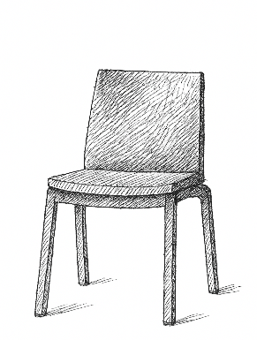
V09_P | délka: 100 cm výška: 3 až 4 cm hloubka: 20-25 cm | Dřevěná police nástěnná Materiál: lamino Barva: buk Součástí balení upevnění: kovový držák, šrouby a hmoždinky | 2 |  | 0.00 Kč | Fakulta umění Ostravské univerzity, Podlahova 382/3, 709 00 Ostrava – Mariánské Hory
V10_P | šířka: 60-80 cm výška 100-120 cm | Věšák nástěnný Vzhled věšáku typ plot tj. 4 svislé desky (stejné výšky) upevněné na 2 vodorovné desky Varianty: - odkládací police nad háčky hloubka 15 - 20 cm - bez oddkládací police Materiál: lamino Barva: buk Tloušťka desky: 18-20 mm Háčky na zavěšení kabátů 4 ks, barva stříbrná, materiál kov | 1 |  | 0.00 Kč | Fakulta umění Ostravské univerzity, Podlahova 382/3, 709 00 Ostrava – Mariánské Hory | Zadavatel uvádí perokresby nábytku jako ilustrační příklad řešení požadovaného vybavení. Dodavatel je oprávněn nabídnout i ekvivalentní výrobky, které splňují minimálně všechny stanovené technické, kvalitativní a funkční požadavky zadavatele. | 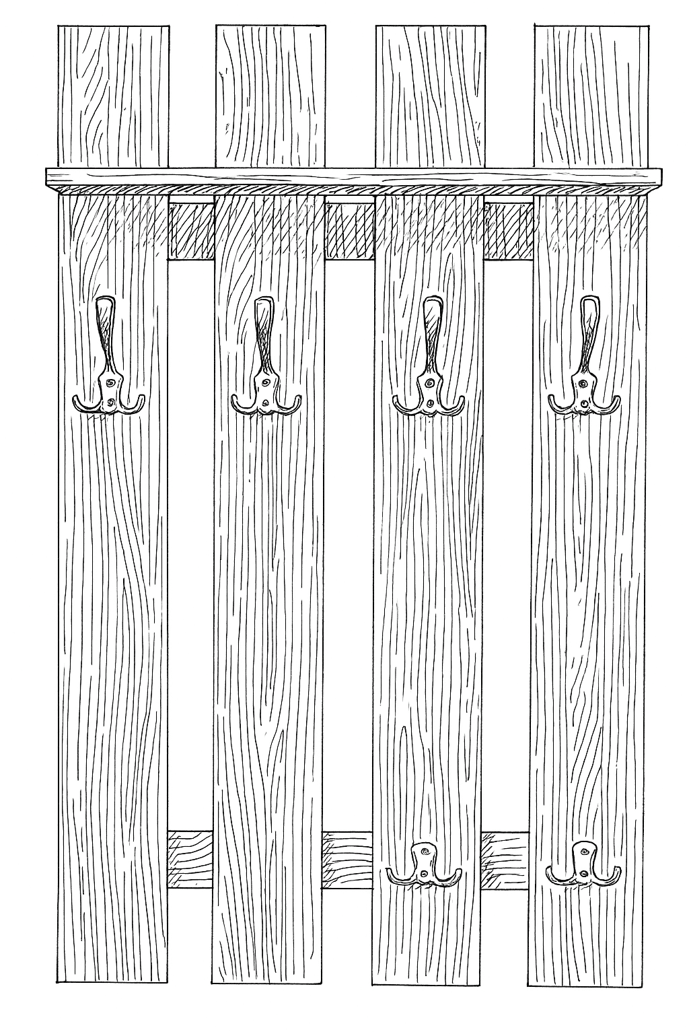
V11_P | šířka (délka): 150 -170 cm výška: 60 -75 cm hloubka: 75 - 90 cm | Pohovka minimalistický styl, rovné linie s pravoúhlými tvary opěradla i područek Design: jednoduchý, bez ozdobných prvků. Konstrukce pevná, s pravoúhlými liniemi a integrovanými područkami Materiál rám: masivní dřevo, dřevotříska, překližka, výplň poryuretanová pěna, Potah omyvatelný, ekokůže gramáž min. 300 g /m2, oděruvzdornost min 50 000 Martindale, Barva: černá nebo tmavě šedá Nohy: kov/dřevo/polypropylenový plast Barva noh: stříbrná nebo černá | 2 |  | 0.00 Kč | Fakulta umění Ostravské univerzity, Podlahova 382/3, 709 00 Ostrava – Mariánské Hory | Zadavatel uvádí perokresby nábytku jako ilustrační příklad řešení požadovaného vybavení. Dodavatel je oprávněn nabídnout i ekvivalentní výrobky, které splňují minimálně všechny stanovené technické, kvalitativní a funkční požadavky zadavatele. | 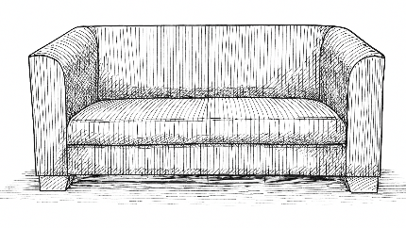 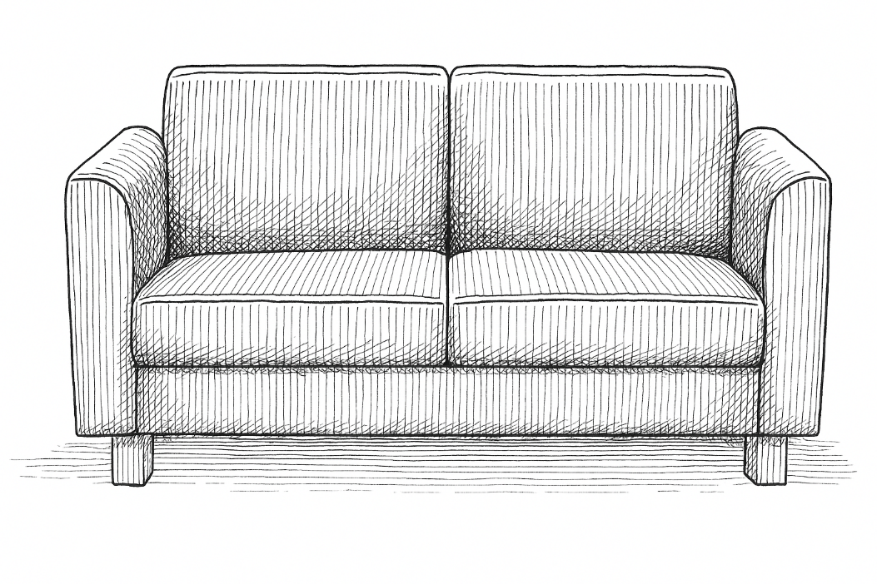
V12_P | délka: 150-160 cm šířka: 75-80 cm výška: 74 - 75 cm | Stůl Tloušťka stolové desky: 20-25 mm, ABS hrana Rám stolu - kovová konstrukce z profilové oceli, rám stolu profil 35x20, nohy stolu 30 x30 mm. Čtyři nohy v rozích desky stolu. Nohy stolu opatřeny plastovými koncovkami s rektifikačními šrouby. Stolová deska: Obdélník Barva stolové desky: Buk Materiál stolové desky: Lamino Barva konstrukce: Černá/grafitově šedá, práškový lak Podnož: Pevná podnož | 1 |  | 0.00 Kč | Fakulta umění Ostravské univerzity, Podlahova 382/3, 709 00 Ostrava – Mariánské Hory | Zadavatel uvádí perokresby nábytku jako ilustrační příklad řešení požadovaného vybavení. Dodavatel je oprávněn nabídnout i ekvivalentní výrobky, které splňují minimálně všechny stanovené technické, kvalitativní a funkční požadavky zadavatele. | 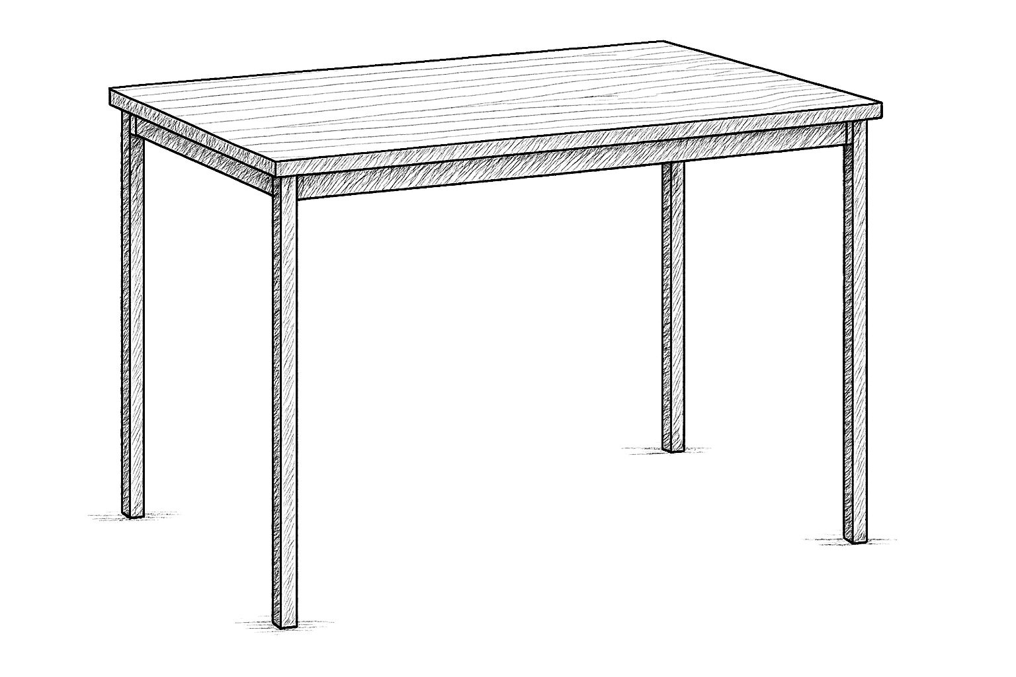
V13_P | délka: 110-120 cm šířka: 60 cm výška: 40-50 cm | Konferenční stůl musí být designově shodný se stolem uvedeným v položce V14_P Tloušťka stolové desky: min 19 mm, ABS hrana Stolová deska: Obdélník Rám stolu - kovová konstrukce z profilové oceli, nohy stolu 30x30 mm. Nohy opatřeny plastovými koncovkami s rektifikačními srouby. Barva stolové desky: Buk Materiál stolové desky: Lamino Barva konstrukce: Černá/grafitově šedá, práškový lak | 1 |  | 0.00 Kč | Fakulta umění Ostravské univerzity, Podlahova 382/3, 709 00 Ostrava – Mariánské Hory
V14_P | výška židle: 82-87 cm šířka: 45-48 cm hloubka: 52-55 cm | Židle bez područek, stohovatelná Materiál sedáku a opěráku: buková skořepina bez mezery mezi sedákem a opěrákem a bez perforací. Bez čalounění Barva sedáku a opěráku: buk Materiál podnože: kov Barva podnože: černá/grafitově šedá 4 nohy, umístěné v každém ze 4 rohů sedáku. Požadujeme klasické čtyřnohé provedení s rovnoměrným rozložením nohou v rozích. Nosnost min. 120 kg | 6 |  | 0.00 Kč | Fakulta umění Ostravské univerzity, Podlahova 382/3, 709 00 Ostrava – Mariánské Hory | Zadavatel uvádí perokresby nábytku jako ilustrační příklad řešení požadovaného vybavení. Dodavatel je oprávněn nabídnout i ekvivalentní výrobky, které splňují minimálně všechny stanovené technické, kvalitativní a funkční požadavky zadavatele.
V15_P | výška: 200 cm šířka: 100 cm hloubka: 50 cm | Kovový regál pozinkovaný šroubovaný 5 polic, police kovové, nosnost min. 150 kg na polici police výškově nastavitelné co 2,5 cm materiál: kov pozinkovaný | 4 |  | 0.00 Kč | Fakulta umění Ostravské univerzity, Podlahova 382/3, 709 00 Ostrava – Mariánské Hory
V16_P | délka: 150 cm hloubka 75-80 cm výška: 85 cm | Dílenský pracovní stůl kovový Tloušťka stolové desky: min. 4 cm Materiál stolové desky: buková spárovka Nosnost pracovní desky min. 500 kg Rám stolu - ocelový profil, bez zadní trnože Stůl opatřen čtyřmi nohami v rozích desky stolu | 1 |  | 0.00 Kč | Fakulta umění Ostravské univerzity, Podlahova 382/3, 709 00 Ostrava – Mariánské Hory
Celková nabídková cena v Kč bez DPH |  |  |  |  | 0.00 Kč

* Nabídková cena musí obsahovat veškeré nutné náklady k řádné realizaci zakázky včetně všech souvisejících nákladů (např. doprava apod.). Nabídková cena musí zahrnovat rovněž montáž výrobků, pokud budou dodávány v rozloženém stavu.
* Zadavatel uvádí perokresby nábytku jako ilustrační příklad řešení požadovaného vybavení. Dodavatel je oprávněn nabídnout i ekvivalentní výrobky, které splňují minimálně všechny stanovené technické, kvalitativní a funkční požadavky zadavatele.

